Bilder
Image Examples
Image Examples
Reinweißer Hintergrund
Kein zusätzlicher Text
Keine Grafik/Illustrationen
Keine eingesetzten Bilder
Keine Bilder von schlechter Qualität
Kein Wasserzeichen/Logo
Produkt nicht in der Verpackung
Keine Mehrfachansichten
Keine Platzhalterbilder
Keine nicht inbegriffenen Artikel
Produkt nicht zu klein im Rahmen
Bildstandards
 | 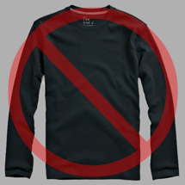 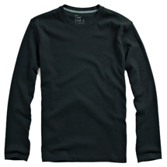 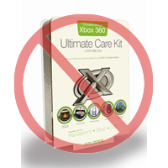 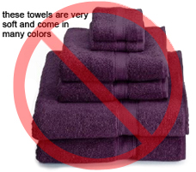 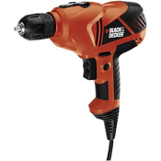 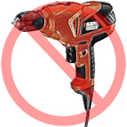 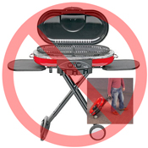 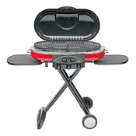 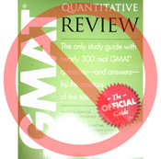 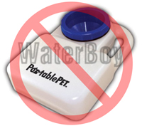 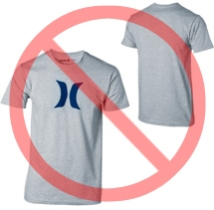  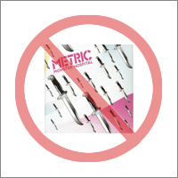 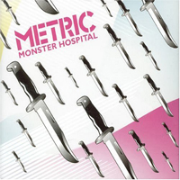 
Für jedes Produkt bei Amazon ist mindestens ein Produktbild erforderlich. Wähle Bilder, die klar, einfach und leicht verständlich sind. Sie müssen das Produkt genau darstellen, informationsreich und attraktiv präsentiert sein. Zeige nur das Produkt, das zum Verkauf angeboten wird, mit minimaler oder gar keiner Aufmachung. Text, Logos und eingefügte Bilder sind nicht erlaubt. Wenn möglich, stelle mehrere Bilder zur Verfügung, die jeweils verschiedene Blickwinkel und Details des Produkts zeigen. Das ist deine Gelegenheit, deiner Kundschaft dein Produkt zu zeigen, also ist Qualität wichtig.
Wir behalten uns das Recht vor, Bilder abzulehnen, die nicht unseren Bildstandards entsprechen.
Es liegt in deiner Verantwortung, sicherzustellen, dass du alle notwendigen Rechte an den von dir eingereichten Bildern hast.

HAUPTBILDER

*Der Hintergrund für ein HAUPTBILD muss reinweiß sein (reinweiß passt zu den Amazon-Such- und Produktdetailseiten, die RGB-Werte von 255,255,255 haben).
*Ein HAUPTBILD darf keine Grafik oder Illustration sein und darf kein Zubehör enthalten, das nicht mit dem Produkt versandt wird, keine Requisiten, welche die Kundschaft verwirren könnten, keinen Text, der nicht Teil des Produkts ist, und keine Logos, Wasserzeichen oder eingefügten Bilder.
*Das Produkt muss mindestens 85 % des Bildes ausfüllen.

Zusätzliche Bilder

*HAUPTBILDER sollten durch zusätzliche Bilder ergänzt werden, die verschiedene Seiten eines Produkts, das Produkt im Gebrauch oder Details zeigen, die auf dem Hauptbild nicht sichtbar sind. Bei Medienprodukten können dies die Rückseite, Beispielseiten oder Screenshots sein. Du kannst bis zu acht (8) Bilder hinzufügen.
*Ein weißer Hintergrund wird empfohlen, ist aber nicht erforderlich. Zusätzliche Bilder dürfen keine Logos oder Wasserzeichen enthalten, und alle Requisiten oder Zubehörteile müssen so präsentiert werden, dass sie die Kundschaft nicht verwirren.

Bildgröße

Bilder sollten mindestens 1000 Pixel hoch oder breit sein, damit die Zoomfunktion auf der Website genutzt werden kann (der Zoom steigert nachweislich den Umsatz). Dateien, die an der längsten Seite weniger als 500 Pixel messen, werden von unserem System abgelehnt.

Benennen und Formatieren

*Amazon akzeptiert die Dateiformate JPEG (.jpg), TIFF (.tif) oder GIF (.gif) (JPEG-Dateien werden bevorzugt, da sie kleiner sind und daher schneller verarbeitet und hochgeladen werden können).
*Ein Vorschlag für den Namen einer Bilddatei ist, das Bild auf deinem Webserver zu speichern, indem du die Produkt-SKU als Dateinamen verwendest, gefolgt vom Ansichtstyp oder Variantencode - MAIN, PT01–PT08 (zusätzliche Bilder), SWCH (normalerweise ein Farbmuster, das nur bei Produkten mit mehr als einer Variante verwendet wird). Beispiele: 8845013515.MAIN.jpg, 8845013515.PT01.jpg, 8845013515.SWCH.jpg

Hochladen deiner Bilddateien

Du hast zwei Möglichkeiten, deine Bilddateien hochzuladen: (1) Sobald du die einzelnen Bilddateien benannt und in deinem Laufwerksordner gespeichert hast, komprimiere den Ordner bitte in eine Zip-Datei. Übermittle die Vorlage ohne ausgefüllte Bildattribute, um die Angebote bei Amazon zu erstellen. Verwende die Verarbeitungsübersicht zur Bestätigung, ob die Produkte fehlerfrei erstellt wurden. Fahre dann mit dem Programm zum Hochladen der Bilder (https://sellercentral.amazon.de/imaging/upload) fort, um deine Bilder für die gelisteten Produkte hochzuladen. Ohne Bereitstellung von Bildern kann die SKU nicht von der Kundschaft durchsucht werden. (2) Sobald du die Bilddatei benannt und auf deinem Webserver gespeichert hast, gib die URL der Bilddatei in die entsprechende Zelle deiner Produktvorlage ein.

Andere Voraussetzungen

Bitte stelle sicher, dass die Bilder, die du hochlädst, den Produktbildanforderungen von Amazon entsprechen, die hier verlinkt sind: https://sellercentral.amazon.de/help/hub/reference/G1881

